8.3a
8.3a Les effectifs et le volume de travail des collectivités locales par région

Effectifs et volume de travail des collectivités locales par région
(en milliers)
 | Effectifs au 31 décembre |  |  |  |  | Volume de travail en équivalent temps plein
 | 2018 | 2019 | 2020 | Évolution 2018-2019 | Évolution 2019-2020 | 2018 | 2019 | 2020 | Évolution 2018-2019 | Évolution 2019-2020
Auvergne-Rhône-Alpes | 218.8 | 221.0 | 220.3 | +1.0% | -0.3% | 201.2 | 202.3 | 202.2 | +0.6% | -0.1%
Bourgogne-Franche-Comté | 72.9 | 73.1 | 72.5 | +0.3% | -0.7% | 68.0 | 67.8 | 67.4 | -0.3% | -0.6%
Bretagne | 95.3 | 95.4 | 95.5 | +0.0% | +0.1% | 88.2 | 88.5 | 88.4 | +0.3% | -0.2%
Centre-Val de Loire | 68.3 | 68.5 | 68.1 | +0.4% | -0.7% | 64.3 | 64.2 | 64.0 | -0.1% | -0.3%
Corse | 13.0 | 13.2 | 13.3 | +1.6% | +0.9% | 12.6 | 12.8 | 12.8 | +1.6% | +0.4%
Grand-Est | 131.6 | 132.1 | 130.0 | +0.4% | -1.6% | 121.7 | 121.9 | 121.2 | +0.2% | -0.5%
Hauts-de-France | 167.6 | 167.8 | 166.8 | +0.1% | -0.6% | 155.1 | 154.6 | 153.7 | -0.3% | -0.6%
Île-de-France | 366.4 | 367.9 | 366.1 | +0.4% | -0.5% | 345.4 | 345.2 | 343.8 | +0.0% | -0.4%
Normandie | 96.5 | 95.9 | 95.1 | -0.5% | -0.9% | 89.4 | 89.3 | 88.6 | -0.2% | -0.8%
Nouvelle-Aquitaine | 187.5 | 189.1 | 188.4 | +0.8% | -0.4% | 176.1 | 177.7 | 177.3 | +0.9% | -0.2%
Occitanie | 192.0 | 193.0 | 193.3 | +0.5% | +0.1% | 178.1 | 179.3 | 179.4 | +0.6% | +0.1%
Pays de la Loire | 99.3 | 100.4 | 101.3 | +1.0% | +0.9% | 91.2 | 92.3 | 92.9 | +1.2% | +0.6%
Provence-Alpes-Côte d'Azur | 168.1 | 169.0 | 168.9 | +0.5% | -0.1% | 159.7 | 160.3 | 160.1 | +0.4% | -0.1%
France métropolitaine | 1,877.2 | 1,886.4 | 1,879.3 | +0.5% | -0.4% | 1,751.0 | 1,756.1 | 1,751.8 | +0.3% | -0.2%
Guadeloupe | 16.0 | 16.0 | 15.5 | -0.3% | -3.0% | 15.4 | 15.3 | 15.1 | -0.6% | -1.1%
Guyane | 9.2 | 9.9 | 9.9 | +8.3% | +0.0% | 8.5 | 8.9 | 9.2 | +4.5% | +3.6%
Martinique | 16.6 | 16.7 | 16.6 | +0.1% | -0.5% | 15.8 | 15.9 | 15.8 | +0.8% | -0.6%
La Réunion | 39.0 | 39.6 | 39.1 | +1.4% | -1.3% | 36.1 | 36.1 | 35.8 | +0.2% | -0.8%
Régions d'outre-mer | 80.8 | 82.1 | 81.0 | +1.6% | -1.3% | 75.7 | 76.2 | 76.0 | +0.6% | -0.3%
France | 1,958.0 | 1,968.5 | 1,960.3 | +0.5% | -0.4% | 1,826.7 | 1,832.3 | 1,827.7 | +0.3% | -0.2%

Lecture : au 31 décembre 2020, les collectivités de la région Auvergne-Rhône-Alpes comptent 220 300 agents sur un emploi principal. En 2020, le volume de travail généré par ces collectivités est de 202 200 agents en équivalent temps plein.
Source : Insee, SIASP. Calculs DGCL.
Champ : France hors Mayotte. Emplois principaux pour les effectifs au 31 décembre et ensemble des emplois pour le volume de travail en équivalent temps plein. Tous statuts.

Taux d'administration régional en 2020
(En EQTP(a) pour 1 000 habitants ; en %)
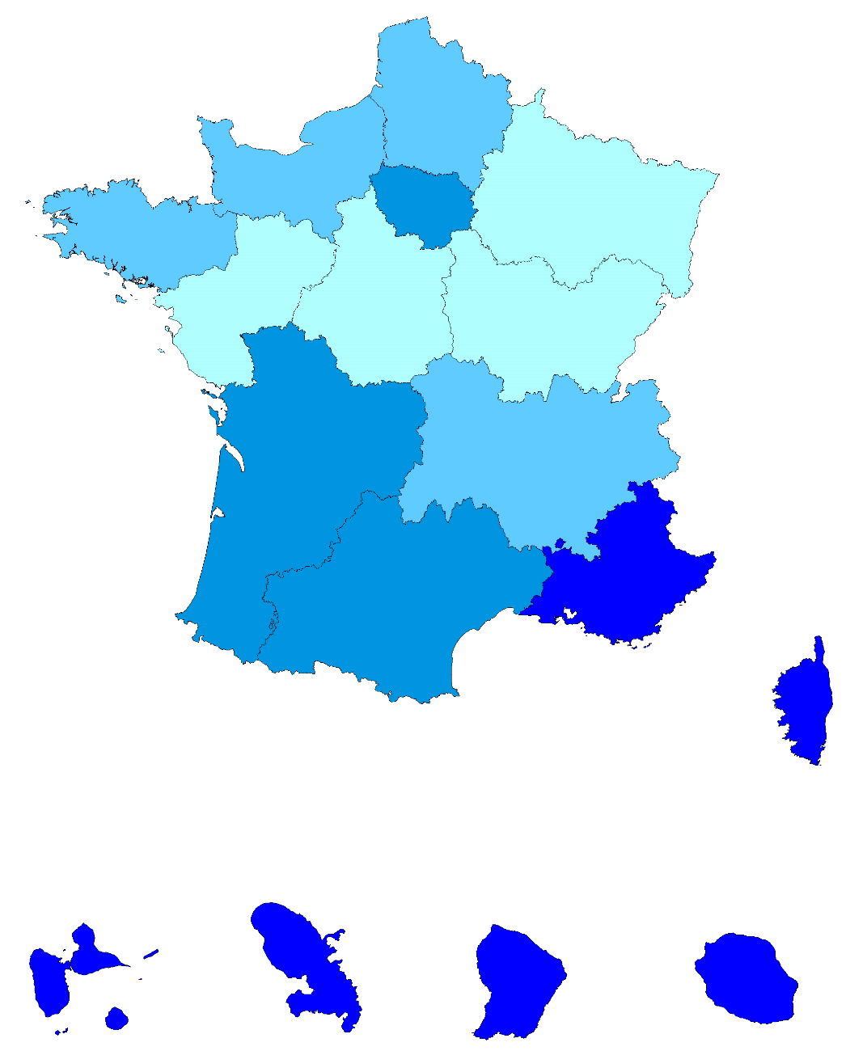

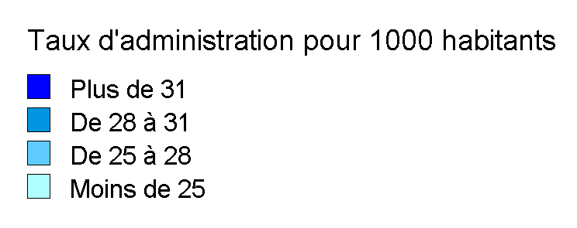

 |  |  |  |  |  | Moyenne France : 27,3

(a) EQTP : équivalent temps plein; mesure le volume de travail en termes de nombre d'heures. Un agent travaillant à temps plein toute l'année compte 1, les autres comptent au prorata de leur quotité de travail par rapport à un temps complet et de leur durée de poste sur l'année.
Source : Insee, SIASP. Calculs DGCL.
Champ : France hors Mayotte. Ensemble des emplois. Tous statuts.

8.6a
8.6a Les effectifs et le volume de travail des collectivités locales selon l'âge

Effectifs et volume de travail des collectivités locales par âge
(en milliers)
 | Effectifs au 31 décembre |  |  |  |  | Volume de travail en équivalent temps plein
 | 2018 | 2019 | 2020 | Évolution 2018-2019 | Évolution 2019-2020 | 2018 | 2019 | 2020 | Évolution 2018-2019 | Évolution 2019-2020
Moins de 25 ans | 84.8 | 85.5 | 84.3 | +0.9% | -1.4% | 74.3 | 75.3 | 72.4 | +1.2% | -3.8%
De 25 à 29 ans | 126.3 | 124.3 | 121.3 | -1.5% | -2.5% | 115.5 | 112.7 | 109.4 | -2.5% | -2.9%
De 30 à 39 ans | 375.5 | 376.8 | 371.2 | +0.4% | -1.5% | 343.5 | 343.1 | 338.5 | -0.1% | -1.3%
De 40 à 49 ans | 567.8 | 562.1 | 552.5 | -1.0% | -1.7% | 529.0 | 522.6 | 514.8 | -1.2% | -1.5%
De 50 à 54 ans | 333.2 | 329.4 | 327.0 | -1.1% | -0.7% | 311.7 | 307.8 | 306.4 | -1.2% | -0.5%
De 55 à 59 ans | 317.8 | 325.9 | 330.0 | +2.6% | +1.2% | 297.4 | 304.6 | 309.3 | +2.4% | +1.6%
De 60 ans et plus | 152.7 | 164.5 | 174.1 | +7.7% | +5.9% | 155.2 | 166.3 | 177.1 | +7.2% | +6.5%
Total | 1,958.0 | 1,968.5 | 1,960.3 | +0.5% | -0.4% | 1,826.7 | 1,832.3 | 1,827.7 | +0.3% | -0.2%

Lecture : au 31 décembre 2020, 84 300 agents des collectivités locales avaient moins de 25 ans. En 2020, le volume de travail effectué par ces agents correspond à 72 400 équivalent temps plein.
Source : Insee, SIASP. Calculs DGCL.
Champ : France hors Mayotte. Emplois principaux pour les effectifs au 31 décembre et ensemble des emplois pour le volume de travail en équivalent temps plein. Tous statuts.

 | Pyramide des âges en 2010 et 2020
 | Femmes 2020 |  | Hommes 2020 |  | Hommes 2010 |  | Femmes 2010
15 | 51 | 15 | -168 | -26 | 15 | 6 | 15
16 | 200 | 16 | -429 | -167 | 16 | 88 | 16
17 | 328 | 17 | -633 | -627 | 17 | 426 | 17
18 | 1756 | 18 | -1535 | -1558 | 18 | 1685 | 18
19 | 4096 | 19 | -3060 | -3058 | 19 | 4026 | 19
20 | 6176 | 20 | -4247 | -4507 | 20 | 6169 | 20
21 | 7495 | 21 | -5038 | -5955 | 21 | 8289 | 21
22 | 8686 | 22 | -5685 | -6898 | 22 | 9798 | 22
23 | 9741 | 23 | -6139 | -7548 | 23 | 11491 | 23
24 | 11444 | 24 | -7338 | -8677 | 24 | 13200 | 24
25 | 12498 | 25 | -8284 | -9323 | 25 | 14239 | 25
26 | 13415 | 26 | -8815 | -9987 | 26 | 15213 | 26
27 | 14118 | 27 | -9707 | -10534 | 27 | 15817 | 27
28 | 15672 | 28 | -10495 | -12347 | 28 | 17954 | 28
29 | 16878 | 29 | -11409 | -13583 | 29 | 19225 | 29
30 | 18007 | 30 | -11924 | -14023 | 30 | 20376 | 30
31 | 19205 | 31 | -12667 | -14459 | 31 | 20450 | 31
32 | 20276 | 32 | -13194 | -14800 | 32 | 20798 | 32
33 | 21183 | 33 | -13567 | -15821 | 33 | 22214 | 33
34 | 22224 | 34 | -13863 | -15969 | 34 | 22683 | 34
35 | 23049 | 35 | -14442 | -17380 | 35 | 24075 | 35
36 | 23684 | 36 | -14625 | -19842 | 36 | 27276 | 36
37 | 24132 | 37 | -15369 | -21656 | 37 | 30171 | 37
38 | 26984 | 38 | -16915 | -22172 | 38 | 32087 | 38
39 | 28023 | 39 | -17873 | -22137 | 39 | 33070 | 39
40 | 29497 | 40 | -18304 | -21958 | 40 | 33193 | 40
41 | 28974 | 41 | -18303 | -21964 | 41 | 33849 | 41
42 | 29006 | 42 | -18573 | -21880 | 42 | 34396 | 42
43 | 30313 | 43 | -19724 | -22195 | 43 | 35873 | 43
44 | 30755 | 44 | -19804 | -23519 | 44 | 38087 | 44
45 | 32266 | 45 | -21322 | -24221 | 45 | 39066 | 45
46 | 35550 | 46 | -23490 | -25285 | 46 | 40749 | 46
47 | 38728 | 47 | -25476 | -24980 | 47 | 40094 | 47
48 | 39799 | 48 | -26303 | -24331 | 48 | 38351 | 48
49 | 40399 | 49 | -25919 | -25064 | 49 | 38739 | 49
50 | 39965 | 50 | -25415 | -24917 | 50 | 37586 | 50
51 | 39849 | 51 | -24833 | -24691 | 51 | 37780 | 51
52 | 39697 | 52 | -24663 | -24464 | 52 | 36138 | 52
53 | 40294 | 53 | -24755 | -23832 | 53 | 34966 | 53
54 | 41751 | 54 | -25787 | -23280 | 54 | 33590 | 54
55 | 42095 | 55 | -26164 | -21701 | 55 | 31916 | 55
56 | 42776 | 56 | -26737 | -20868 | 56 | 30756 | 56
57 | 41286 | 57 | -25965 | -19477 | 57 | 28893 | 57
58 | 38607 | 58 | -24493 | -16543 | 58 | 27367 | 58
59 | 37659 | 59 | -24180 | -13822 | 59 | 24601 | 59
60 | 33420 | 60 | -19290 | -8204 | 60 | 15401 | 60
61 | 29854 | 61 | -14630 | -5103 | 61 | 9864 | 61
62 | 18920 | 62 | -9495 | -3553 | 62 | 6991 | 62
63 | 11752 | 63 | -6091 | -2616 | 63 | 5343 | 63
64 | 8302 | 64 | -4374 | -1920 | 64 | 3885 | 64
...

 | Lecture : au 31 décembre 2020, les collectivités locales comptent 8 300 agents de sexe masculin agés de 25 ans.
 | Source : Insee, SIASP. Calculs DGCL.
 | Champ : France hors Mayotte. Emplois principaux.Tous statuts.

8.9a
8.9a Les femmes dans les collectivités locales

Part des femmes dans les différents types de collectivités selon le statut, la catégorie hiérarchique, au 31 décembre 2020
(en %)
 |  | Organismes communaux |  | Organismes intercommunaux |  | Organismes départementaux |  |  | Régions | Autres(d) | Ensemble
 |  | Communes | Établ. communaux(a) | EPCI(b) à fiscalité propre | Autres(c) | Départe- ments | SDIS(b) | CDG et CNFPT(b)
Ensemble hors bénéficiaires de contrats aidés | Fonctionnaires | 60.0 | 87.8 | 51.1 | 54.7 | 64.6 | 15.3 | 76.5 | 58.1 | 55.0 | 59.0
 | catégorie A | 68.2 | 88.6 | 62.7 | 56.4 | 82.4 | 20.7 | 68.6 | 63.7 | 51.2 | 71.1
 | catégorie B | 58.4 | 78.2 | 56.1 | 50.1 | 65.6 | 18.8 | 77.5 | 61.9 | 55.2 | 58.0
 | catégorie C | 59.5 | 88.4 | 47.3 | 55.2 | 55.1 | 13.9 | 82.4 | 56.9 | 57.9 | 57.2
 | catégorie indéterminée | 62.0 | n.s. | n.s. | n.s. | 66.1 | 15.2 | n.s. | n.s. | 31.2 | 57.8
 | Contractuels | 66.8 | 86.4 | 58.4 | 58.0 | 69.0 | 36.6 | 68.3 | 62.6 | 56.6 | 67.0
 | catégorie A | 61.8 | 83.0 | 59.8 | 51.4 | 76.1 | 42.5 | 67.8 | 58.4 | 53.2 | 65.4
 | catégorie B | 56.3 | 78.1 | 49.4 | 42.4 | 63.0 | 36.9 | 62.6 | 58.8 | 52.8 | 55.0
 | catégorie C | 69.3 | 87.5 | 61.4 | 64.5 | 63.5 | 34.8 | 69.7 | 64.4 | 66.8 | 69.8
 | catégorie indéterminée | 66.3 | 84.6 | 53.5 | 48.2 | 73.3 | 26.3 | 64.6 | 63.2 | 49.1 | 65.3
 | Autres | 72.4 | 93.5 | 62.6 | 69.4 | 87.3 | 28.7 | 56.9 | 67.0 | 44.8 | 81.0
 | Assistants maternels et familiaux (Cat. C) | 98.8 | 99.6 | 94.7 | 98.1 | 89.6 | - | n.s. | 95.0 | n.s. | 91.7
 | Apprentis (Cat. A, B ou C) | 50.5 | 78.5 | 48.5 | 48.3 | 53.2 | 28.2 | 57.4 | 47.3 | 46.6 | 50.9
 | Collaborateurs de cabinet (Cat A, B ou C) | 39.4 | 58.3 | 43.3 | n.s. | 50.0 | n.s. | n.s. | 44.1 | n.s. | 42.5
 | Total | 61.7 | 87.4 | 52.8 | 56.0 | 67.9 | 15.8 | 72.1 | 59.0 | 55.7 | 61.4
Bénéficiaires de contrats aidés (Cat. C) |  | 55.7 | 69.3 | 45.8 | 61.4 | 60.1 | n.s. | n.s. | 70.0 | 72.1 | 58.2
Ensemble (y compris bénéficiaires de contrats aidés) |  | 61.6 | 86.6 | 52.7 | 56.1 | 67.9 | 15.8 | 72.1 | 59.0 | 55.8 | 61.3
catégorie A |  | 66.1 | 86.5 | 61.7 | 54.0 | 81.1 | 22.0 | 68.3 | 62.0 | 52.2 | 69.4
catégorie B |  | 57.9 | 78.2 | 54.3 | 46.9 | 65.3 | 19.2 | 72.6 | 61.6 | 53.7 | 57.3
catégorie C |  | 61.6 | 87.2 | 50.1 | 58.4 | 62.5 | 14.4 | 74.1 | 58.3 | 61.2 | 60.6
catégorie indéterminée |  | 66.0 | 84.7 | 53.6 | 48.1 | 72.6 | 19.2 | 64.7 | 63.2 | 46.7 | 64.7

(a) Centres communaux d'action sociale, caisses des écoles et communes associées.
(b) EPCI : établissement public de coopération intercommunale - SDIS : services départementaux d'incendie et secours - CDG : centre de gestion - CNFPT : centre national de la fonction publique territoriale (délégations départementales et services centraux).
(c) SIVOM, SIVU, syndicats mixtes, autres établissements publics intercommunaux.
(d) Caisses de crédit municipal, régies, EPA locaux.
n.s. : non significatif
Note : les effectifs par statut et par type de collectivité figurent dans la fiche 8.4b.
Lecture : au 31 décembre 2020, dans les communes, sur 770 200 agents fonctionnaires, on dénombre 60 % de femmes.
Source : Insee, SIASP. Calculs DGCL.
Champ : France hors Mayotte. Emplois principaux. Tous statuts.

Part des femmes dans les collectivités locales selon les régions
(en %)
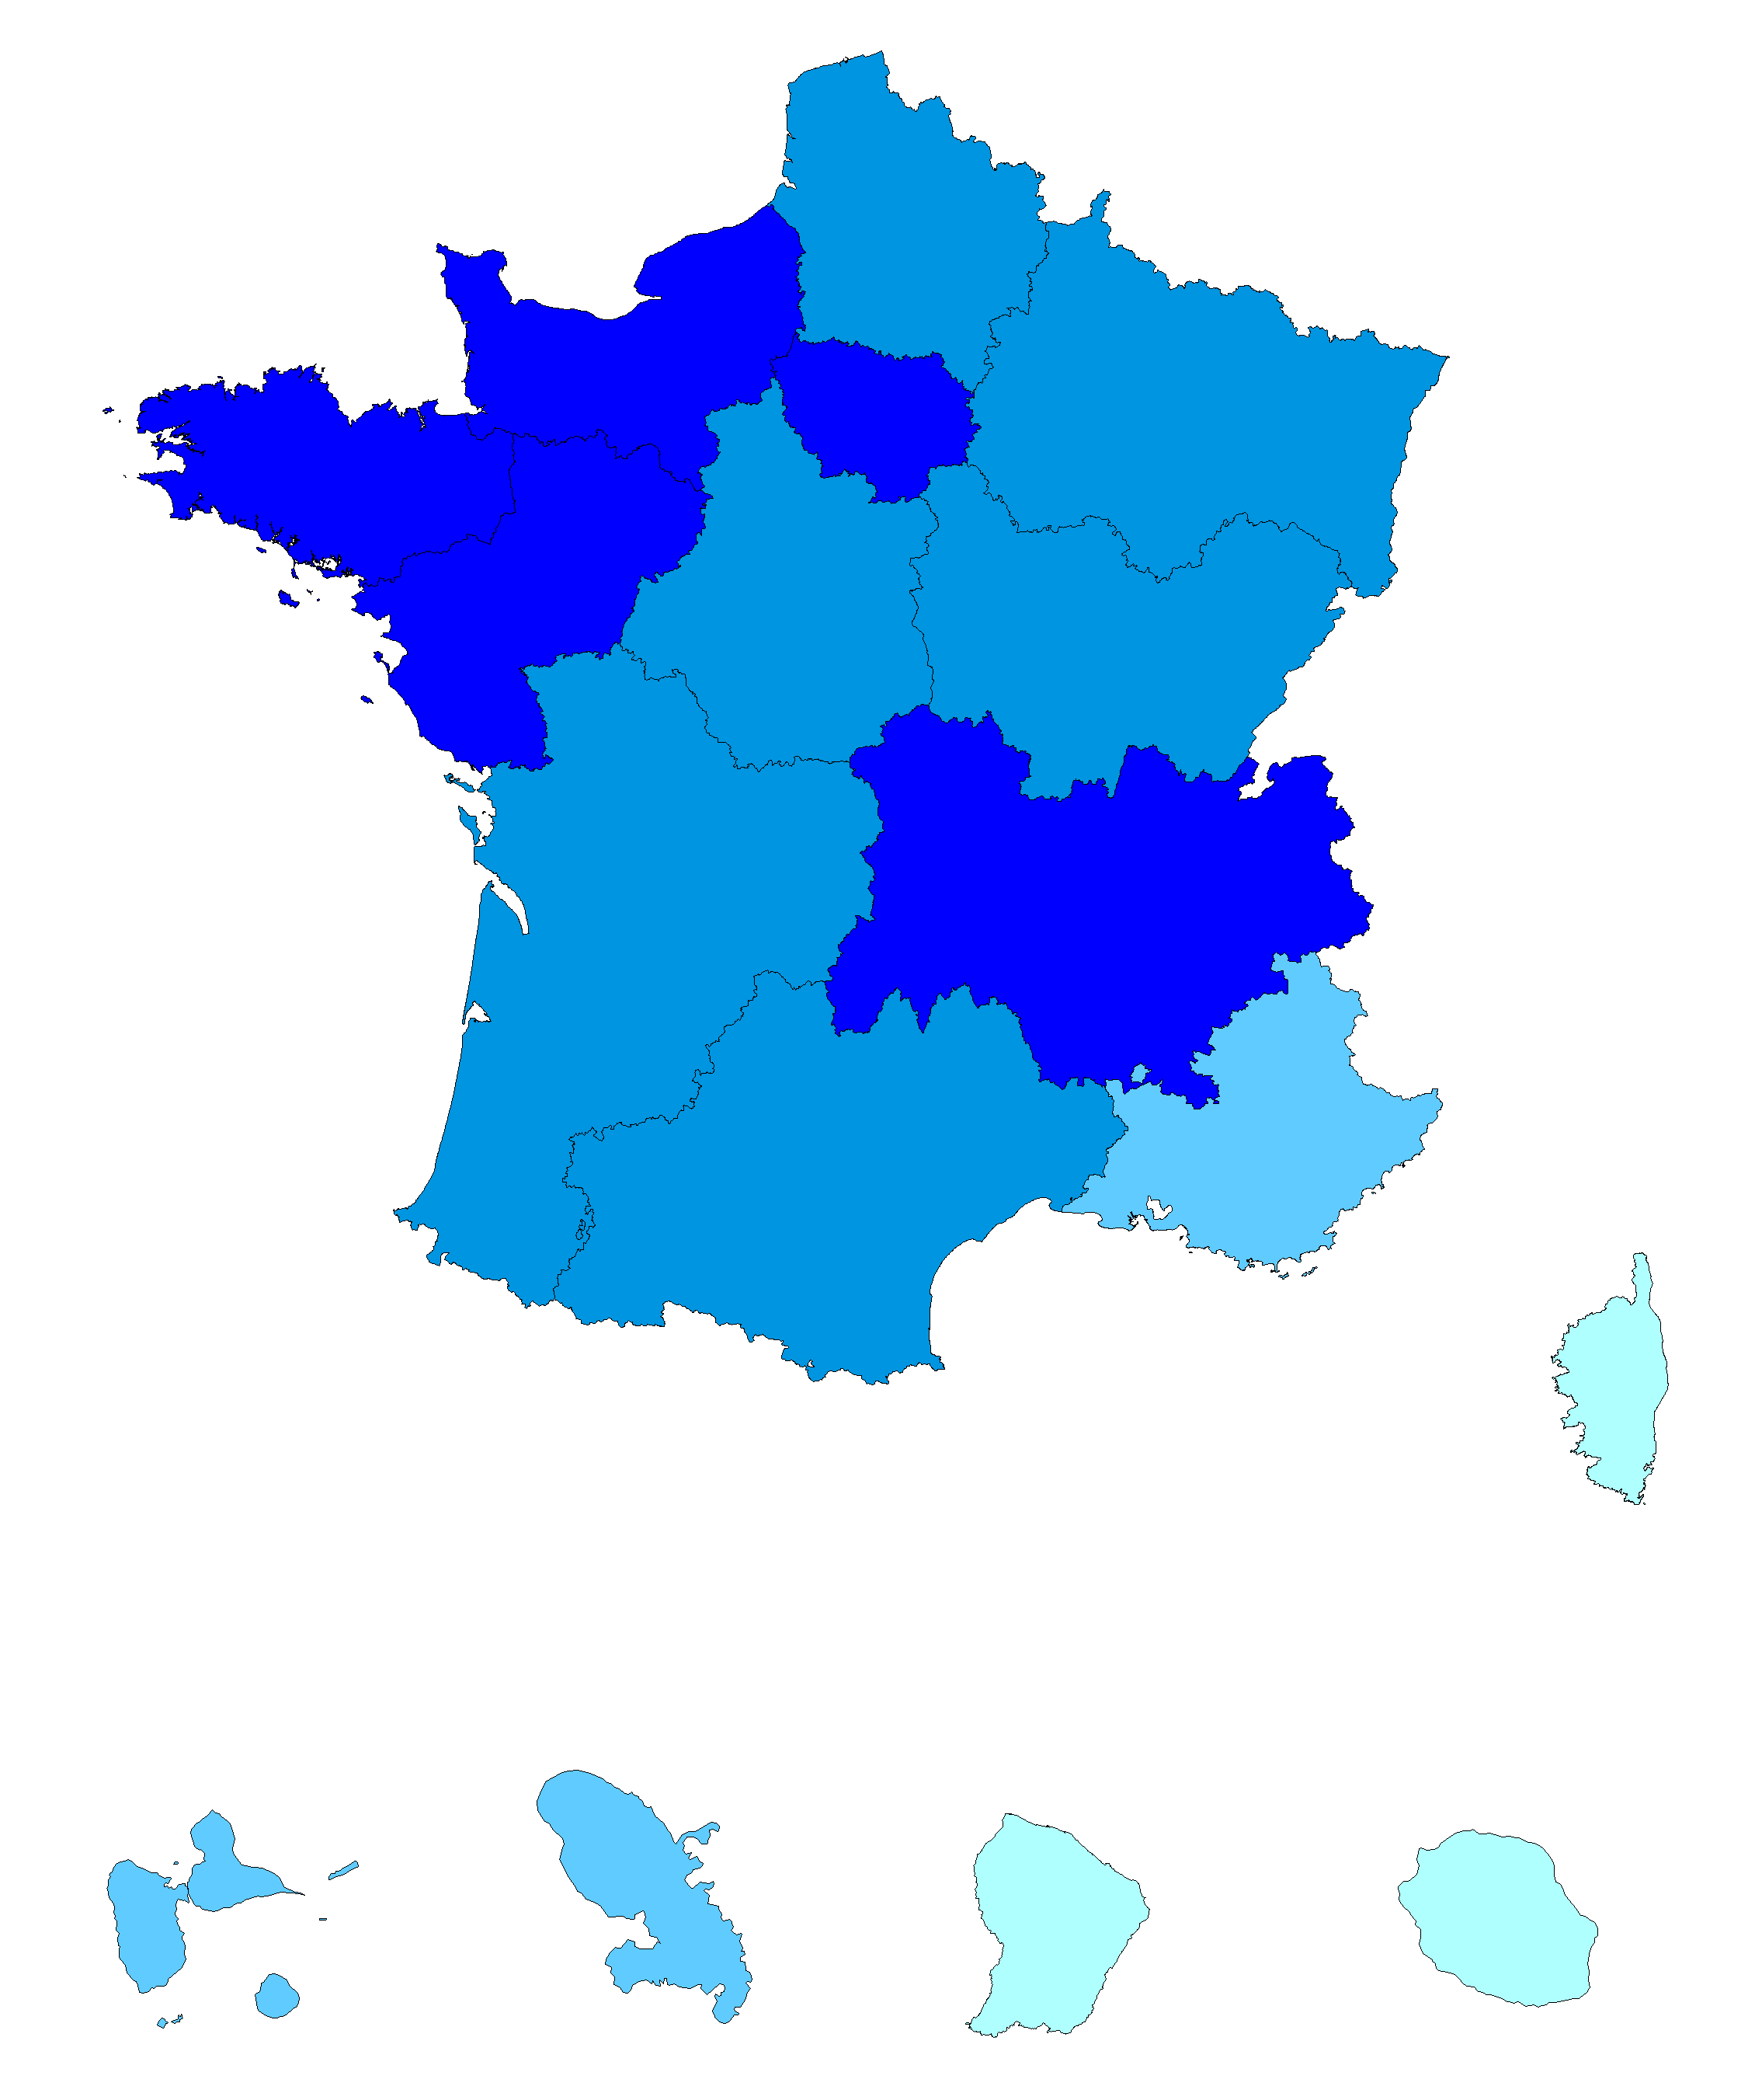

 |  |  |  |  |  | Moyenne France : 61,3

Source : Insee, SIASP. Calculs DGCL.
Champ : France hors Mayotte. Emplois principaux. Tous statuts

8.9b
8.9b Les femmes dans les collectivités locales

Part des femmes dans les collectivités selon leur taille, au 31 décembre 2020
(en %)
Taille de la collectivité(a) | Emplois principaux |  |  | Emplois secondaires | Total des emplois
 | Hors bénéficiaires de contrats aidés | Bénéficiaires de contrats aidés | Ensemble
Aucun agent(b) | s.o. | 58.1 | 58.1 | 78.8 | 75.7
de 1 à 4 agents | 61.2 | 53.5 | 60.8 | 78.5 | 63.1
de 5 à 9 agents | 70.4 | 63.1 | 70.1 | 81.8 | 70.5
de 10 à 19 agents | 68.7 | 60.4 | 68.4 | 74.2 | 68.5
de 20 à 49 agents | 65.9 | 61.0 | 65.7 | 66.6 | 65.7
de 50 à 99 agents | 67.1 | 60.0 | 67.0 | 64.2 | 66.9
de 100 à 249 agents | 63.4 | 56.5 | 63.3 | 59.2 | 63.2
de 250 à 349 agents | 59.0 | 53.2 | 59.0 | 55.9 | 58.9
de 350 à 999 agents | 58.2 | 54.8 | 58.1 | 57.2 | 58.1
1 000 agents et plus | 59.5 | 58.9 | 59.5 | 64.3 | 59.5
Total | 61.4 | 58.2 | 61.3 | 67.9 | 61.5

(a) En nombre d'agents en emploi principal hors bénéficiaires de contrats aidés.
(b) Ces collectivités n’ont aucun agent rémunéré en emploi principal (hors contrat aidé). Elles emploient soit des agents dont l'emploi est secondaire, soit des contrats aidés.
s.o.: sans objet.
Note : les effectifs par taille de collectivité figurent dans la fiche 8.7a.
Lecture : au 31 décembre 2020, dans les collectivités employant entre 1 et 4 agents sur un emploi principal hors contrats aidés, 60,8 % des emplois principaux sont occupés par des femmes.
Source : Insee, SIASP. Calculs DGCL.
Champ : France hors Mayotte. Emplois principaux et secondaires. Tous statuts.

Part des femmes dans les filières, au 31 décembre 2020
Autres cas * | 56.9
Animation | 72.7
Incendie et secours | 5.7
Police municipale | 21.4
Médico-technique | 81.2
Médico-sociale | 95.0
Sociale | 95.3
Sportive | 29.5
Culturelle | 64.3
Technique | 41.4
Administrative | 82.8
Ensemble | 60.8

Administrative | 82.8
Technique | 41.2
Culturelle | 64.0
Sportive | 29.7
Sociale | 95.4
Médico-sociale | 94.9
Médico-technique | 80.6
Police municipale | 21.3
Incendie et secours | 5.5
Animation | 72.7
Autres cas(b) | 58.9
Ensemble | 60.6

* : non classable dans une filière.
Note : La part des femmes en emploi principal, tous statuts confondus s'élève à 61,3 % contre 60,8 % si on restreint aux seuls fonctionnaires et contractuels.
Source : Insee, SIASP. Calculs DGCL.
Champ : France hors Mayotte. Emplois principaux. Fonctionnaires et contractuels.

8.13
8.13 Les élections professionnelles dans la fonction publique territoriale

Résultats des élections professionnelles dans la fonction publique territoriale
 | Comités techniques 6 et 11 novembre 2008 |  | Comités techniques 4 décembre 2014 |  | Comités techniques 6 décembre 2018
 | Nombre | % | Nombre | % | Nombre | %
Inscrits(a) | 1,695,934 | 100.0 | 1,892,961 | 100.0 | 1,846,275 | 100.0
Votants | 1,001,485 | 59.1 | 1,039,382 | 54.9 | 955,617 | 51.8
Suffrages exprimés(b) | 949,571 | 94.8 | 988,630 | 95.1 | 897,714 | 93.9
dont(c) CFDT | 207,949 | 21.9 | 220,777 | 22.3 | 202,618 | 22.6
CFTC | 44,705 | 4.7 | 34,787 | 3.5 | 31,032 | 3.5
CGC | 11,902 | 1.3 | 12,689 | 1.3 | 13,457 | 1.5
CGT | 313,032 | 33.0 | 291,964 | 29.5 | 258,119 | 28.8
FA-FPT | 65,016 | 6.8 | 73,858 | 7.5 | 64,008 | 7.1
FO | 165,470 | 17.4 | 175,129 | 17.7 | 144,393 | 16.1
FSU | 29,860 | 3.1 | 32,788 | 3.3 | 34,043 | 3.8
SAFPT | 7,441 | 0.8 | 11,040 | 1.1 | 9,934 | 1.1
SUD Solidaires | 27,762 | 2.9 | 35,697 | 3.6 | 35,586 | 4.0
UNSA | 59,381 | 6.3 | 80,723 | 8.2 | 74,005 | 8.2
Divers | 17,054 | 1.8 | 19,178 | 1.9 | 30,519 | 3.4
(a) En 2014 et 2018, les électeurs relevant des administrations parisiennes (76 000) sont comptabilisés dans les inscrits. Ils ne le sont pas en 2008.
(b) En % des votants.
(c) En % des suffrages exprimés.
Source : DGCL.

Résultats aux élections professionnelles dans la fonction publique territoriale
 | Comités techniques 6 et 11 novembre 2008 | Comités techniques 4 décembre 2014 | Comités techniques 6 décembre 2018
CGT | 33.0 | 29.5 | 28.8
CFDT | 21.9 | 22.3 | 22.6
FO | 17.4 | 17.7 | 16.1
UNSA | 6.3 | 8.2 | 8.2
FA-FPT | 6.8 | 7.5 | 7.1
SUD Solidaires | 2.9 | 3.6 | 4.0
CFTC | 4.7 | 3.5 | 3.8
FSU | 3.1 | 3.3 | 3.5
Divers | 1.8 | 1.9 | 3.4
CGC | 1.3 | 1.3 | 1.5
SAFPT | 0.8 | 1.1 | 1.1

Source : DGCL.

